エネルギー熱換算根拠
 | ㎥ | kcal | MJ | kW | t-C/MJ | t-CO2/㎥ | t-CO2/kWh | CO2g/mol | Cg/mol | kWh/年 | ㎥/年
LPG | 1 | 24,000 | 101.6 | 28.222222222 | 0.0161 | 0.005998 | 0.000213 | 44 | 12
都市ガス（13A） | 1 | 10,866 | 46.0 | 12.777777778 | 0.0136 | 0.002294 | 0.000180
電力 | 1 | 860 | 3.6 | - |  |  | 0.000438
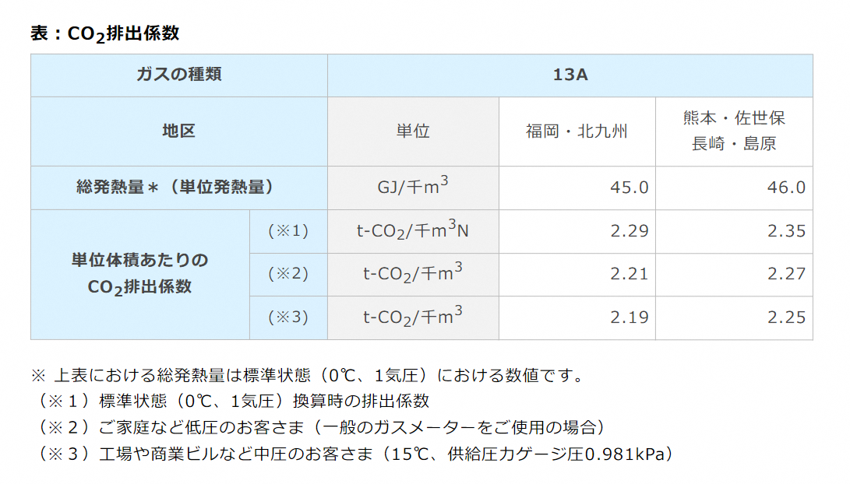

 |  |  |  |  |  |  |  |  |  | 16000 | 860 | 18.604651163

空調平均負荷率根拠
【出典】
令和5年度補正予算 省エネルギー投資促進支援事業費補助金 (Ⅲ)設備単位型 省エネルギー量計算の手引き
【指定計算(電気式パッケージエアコン) (ガスヒートポンプエアコン)】 ２次公募用

平均負荷率
4 | 5 | 6 | 7 | 8 | 9 | 10 | 11 | 12 | 1 | 2 | 3
 | 22 | 30.8 | 56.6 | 60.5 | 36.2 |  | 22.5 | 32.2 | 41.7 | 41.9 | 27.4
 | 冷房負荷率 | 0.4122 |  | 冷房稼働月 | 5 |  | 暖房負荷率 | 0.3314 |  | 暖房稼働月 | 5
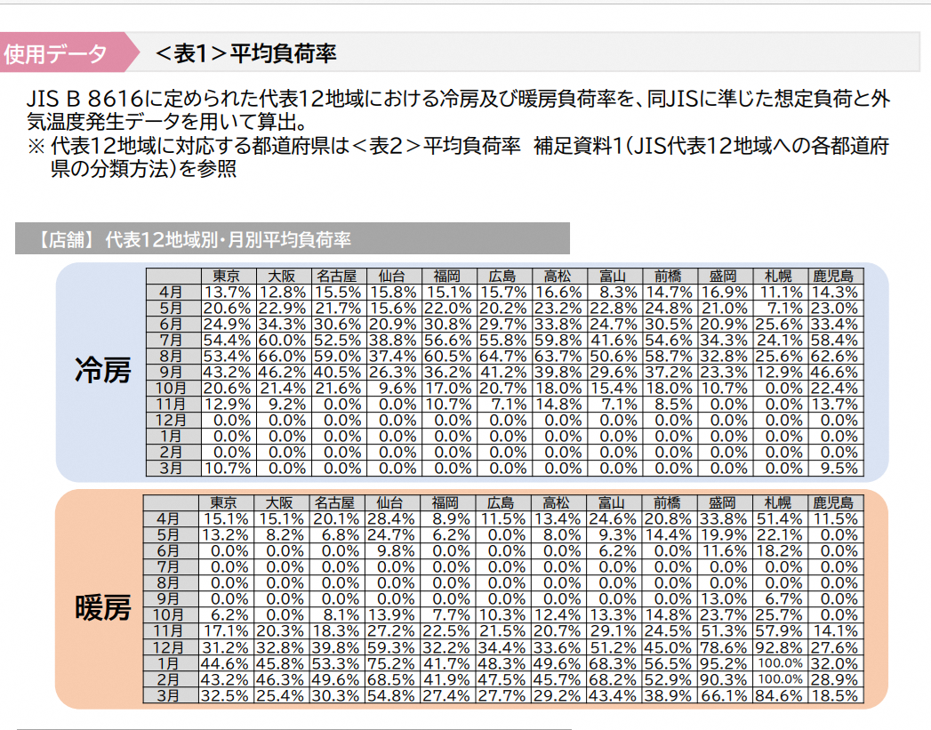

SII推計方法
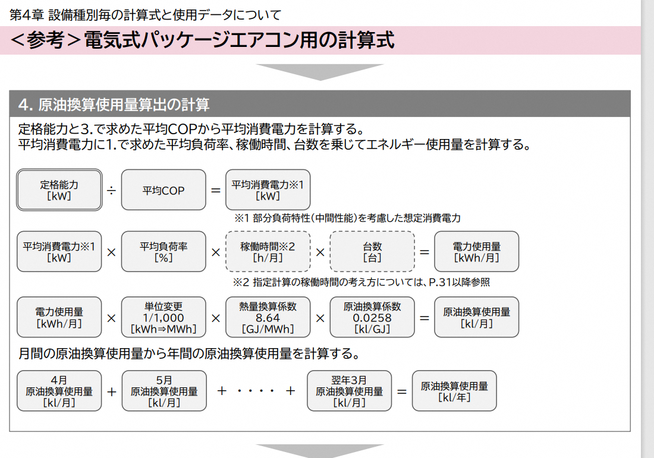

平均COPを一つずつ出すのは困難なため、定格消費電力に冷暖の平均負荷率を乗じることで代用

